停止手順
EC2停止手順書

【作業概要説明】
本手順はEC2停止を実施する手順である。

【操作対象】
AWS EC2 コンソール

【操作担当者】
ISIDサービスデスク担当者

【作業端末】
リモート保守端末

番号 | 操作項目 | 操作方法 | 確認方法 | チェック | 開始時間 | 終了時間 | 作業担当者 | 作業確認者 | 備考
1 | リモートログイン | 別紙「リモート保守ログイン手順」に従い、リモートログインを実施する。 各拠点からの接続の流れは以下のとおりとなる。 ・ISID品川からの接続の場合 リモート保守端末→踏み台サーバ→AWSコンソール ・横浜銀行事務センターからの接続の場合 AWSコンソール管理端末→AWSコンソール ＃作業用のロールはAWS管理コンソールの「保守運用用アカウント」を利用する。 | リモートログイン手順においてエラーが発生しないこと。 | □
2 | AWSコンソールからEC2サービスを開く | AWSコンソール検索窓に「EC2」と入力し、EC2画面を開く。 | - | □
3 | EC2インスタンスの停止-1 | 停止対象のEC2インスタンスを選択し、画面上部のインスタンス状態 - インスタンスを停止を押す。 | ※各行毎のEC2インスタンス情報は以下のファイルを参照のこと。 横浜銀行： 別紙_運用手順書用サービス設定値一覧_横浜銀行.xlsx EC2シート 東日本銀行 別紙_運用手順書用サービス設定値一覧_東日本銀行.xlsx EC2シート | □
4 | EC2インスタンスの停止-2 | 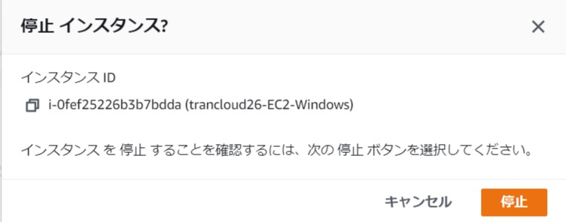 確認画面が表示されるので、停止ボタンを押す。 | 対象のインスタンスの状態が停止中から、停止済みとなったことを確認する。 | □
5 | 同作業の繰り返し | 他にも作業対象とするサーバがある場合は、2から4の作業を繰り返す | -
6 | AWSコンソールの終了、踏み台サーバからのログオフ | ブラウザを閉じてAWSコンソールを終了する。 RDPでログインしている踏み台サーバからログオフを実施する。 | AWSコンソールの終了および、踏み台サーバからのログオフを確認する。 | □

